Questionnaire
 | Questionnaire pour difficultés praxiques pour enfant
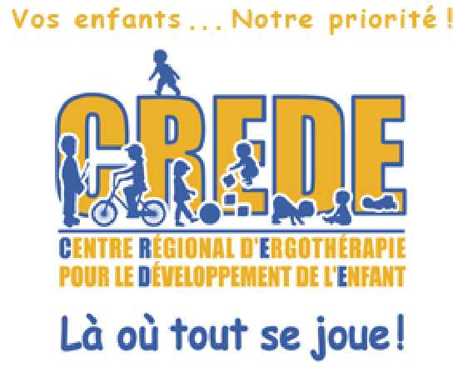 | de 9 à 12 ans

Légende:
0 = non
1 = oui

Si vous avez plus que 9 réponses positives, il serait important de communiquer avec nous!
Chez-nous, c'est engagement de votre part de parler avec une ergothérapeute

 |  |  | Questions | Résultat
 | Difficultés praxiques | 1 | Ne tient pas sa feuille avec sa main non dominante quand il colore ou écrit.
 |  | 2 | Est difficile pour lui de bien s'organiser dans ses cahier et/ou sur une feuille. (Par exemple: mettre la date et son nom au bon endroit, passer une ligne au bon endroit, etc.).
 |  | 3 | À de la difficulté à organiser ses effets personnels
 | Résultat | 4 | À de la difficulté à organiser son espace de travail.
 | 0 | 5 | Est plus lent que les autres lors copie de mots, de phrases , de textes.
 |  | 6 | À de la difficulté à s'orienter dans l'espace.
 |  | 7 | À plus de difficulté que ses pairs en éducation physique.
 |  | 8 | Inverse des lettres et des chiffres à l'écriture.
 |  | 9 | À de la difficulté à maintenir une bonne posture en classe. Il appuie souvent sa tête sur son bureau et/ou sur ses mains.
 |  | 10 | Est maladroit avec la règle, la gomme à effacer, le crayon, etc.
 |  | 11 | À de la difficulté à réaliser une activité en séquence dans le bon ordre.
 |  | 12 | N'aime pas sauter, se balancer ou que ses pieds quittent le sol.
 |  | 13 | N'a pas de jeu symbolique. N'a jamais joué à faire semblant. Difficulté au niveau de la créativité à plusieurs niveaux (dessin, texte, jeu, résolution de problème).
 |  | 14 | Écrire sur les lignes d'une feuille lignée en respectant la proportion des lettres est difficile.
 |  | 15 | Échappe souvent les objets.
 |  |  | Total | 0
Si vous avez plus que 9 réponses positives, il serait important de communiquer avec nous! Chez-nous, c'est engagement de votre part de parler avec une ergothérapeute

Prendre un rendez-vous téléphonique avec une ergothérapeute
Écrire un courriel
Contactez-nous

